Выбираем Шланг
Устойчивые к перекручиванию и появлению заломов |  |  | Select | Ultraflex | Ultramax | Jardin | Ultimate
Шланги компании HoZelock превосходят ожидания покупателей |  |  | 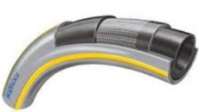  | 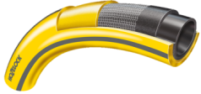 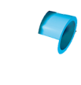 | 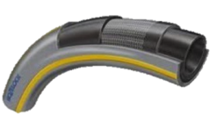 
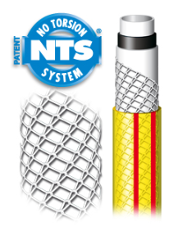 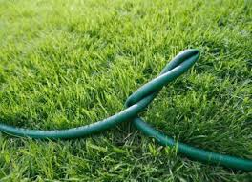

Количество слоев |  |  | 4 | 5 | 5 | 5 | 5
Температурный режим | Можно использовать в шировом диапазоне температур |  | от -15 до +60 | от -15 до +60 | от -15 до +60 | от -15 до +60 | от -15 до +60
Максимальное давление | 12,5 мм |  | 20 бар | 20 бар | 25 бар | 30 бар | 35 бар
 | 19 мм |  | 20 бар | 16 бар | 20 бар | 20 бар | 27 бар
 | 25 мм |  | X | 16 бар | 18 бар | X | X
Ребра жесткости по всей длине шланга | Удобство в использовании, дополнительная защита от заломов |  | + | + | +
Новый супер гладкий внутренний слой | – максимальный ток воды |  | + | + | + | + | +
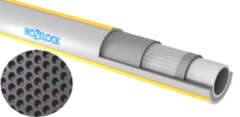 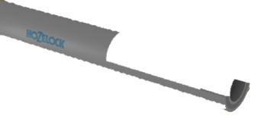 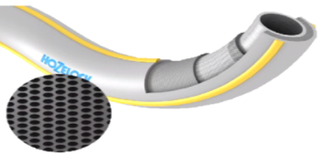 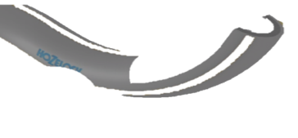 Технология Soft & Flex | Вспененный ПВХ слой по технологии ‘Soft & Flex’ действует как амортизатор - предает шлангу превосходную устойчивость к перекручиванию, придавая легкость и гибкость, позволяет шлангу легко маневрировать по саду с минимальными усилиями, а так же обеспечивает легкость намотки. Вес шланга на 25% меньше, чем у конкурентов. |  |  | + | + | + | +
TNT армированное плетение | Наиболее продвинутая система армирования шлангов на планете, максимально защищает шланг от перегибов и обеспечивает свободный ток воды в любом положении |  |  | + | + | + | +
Отсутствие фталатов |  | Шланги не содержат в своем составе фталатов – безопасны для человека и окружающей среды | + | + | + | + | +

